Instructions
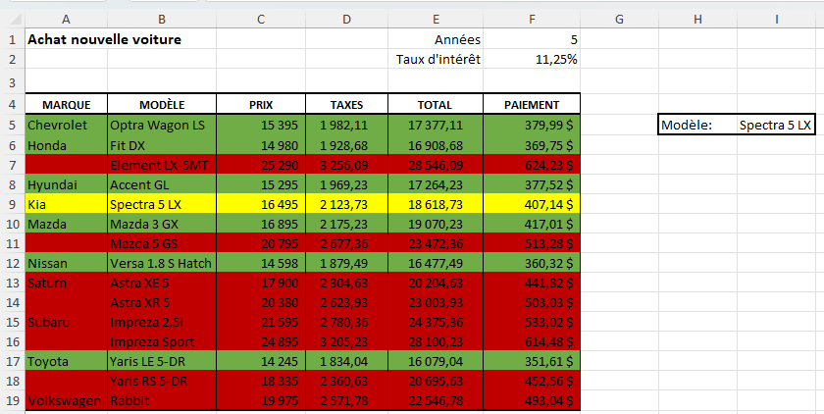
Faites une mise en forme conditionnelle qui fait les choses suivantes:
 | 1. Si le prix total est de plus de 20000$, la ligne doit apparaître en rouge.
 | 2. Si le prix total est de moins de 20000$, la ligne doit apparaître en vert.
 | 3. Ajoutez une liste déroulante à droite qui permet de choisir parmi les modèles.
 | 4. Le modèle sélectionné avec la liste déroulante doit apparaître en jaune, peu importe le prix.

